Sheet
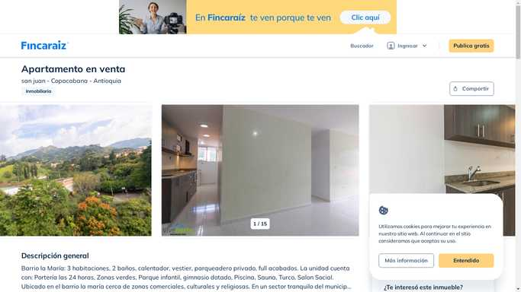
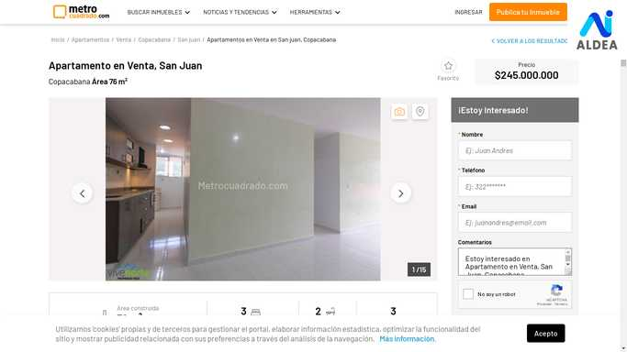
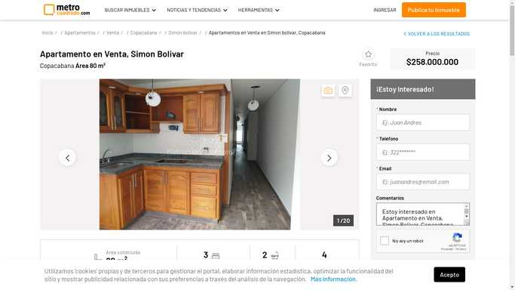
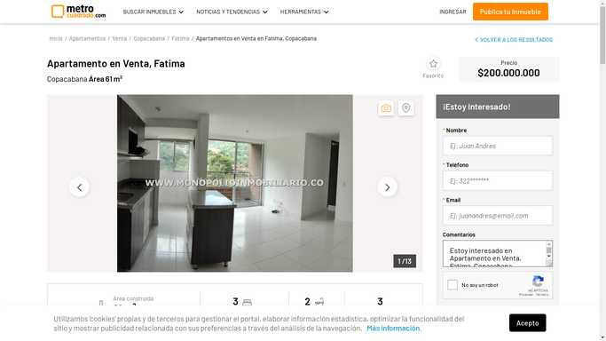
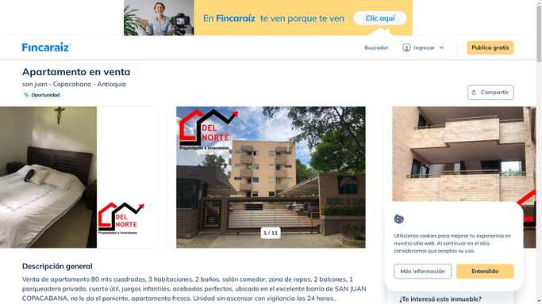
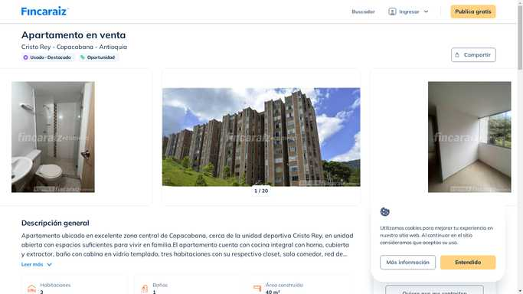
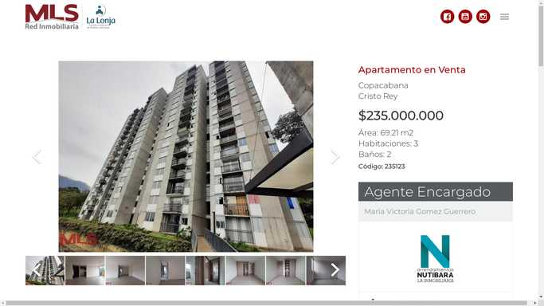
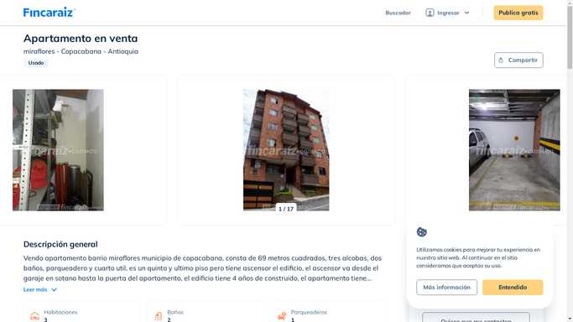
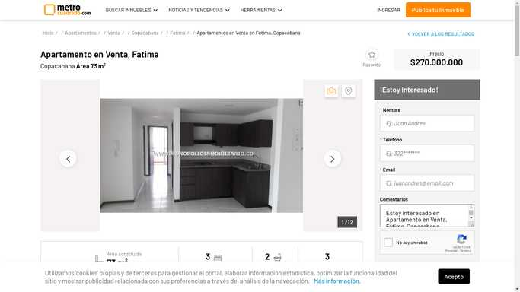
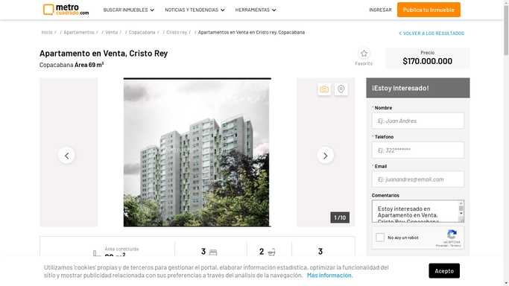
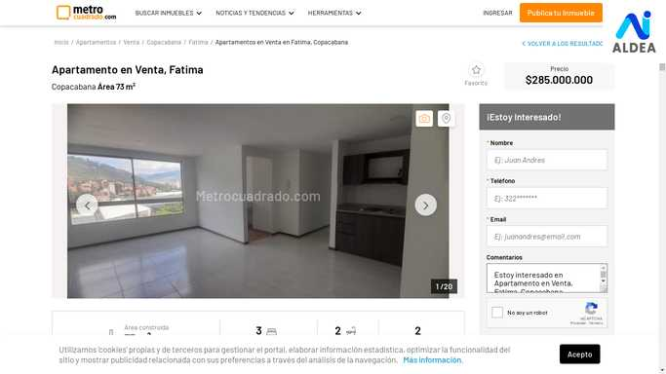
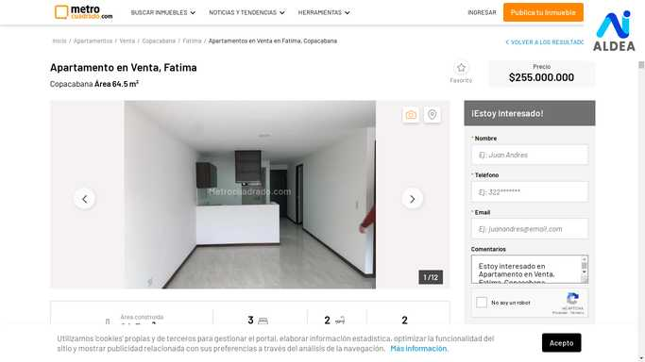
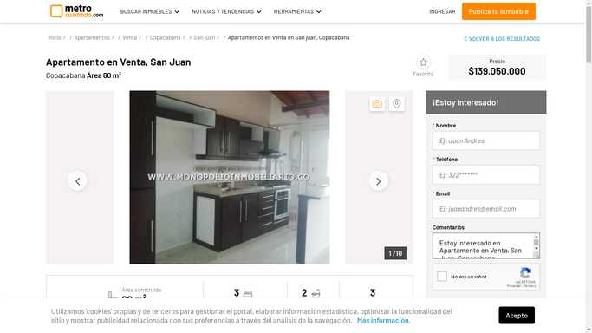
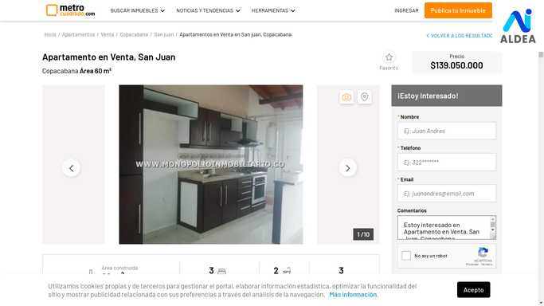
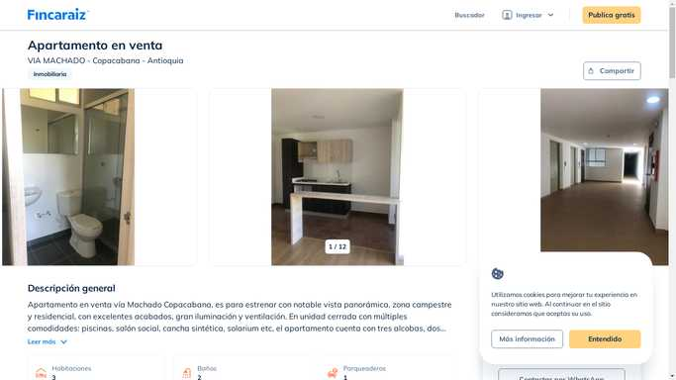
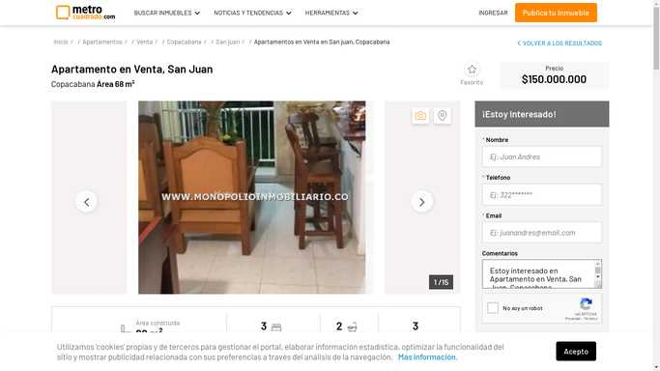
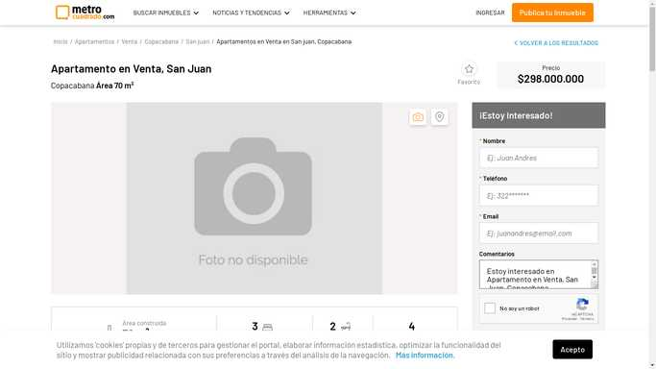
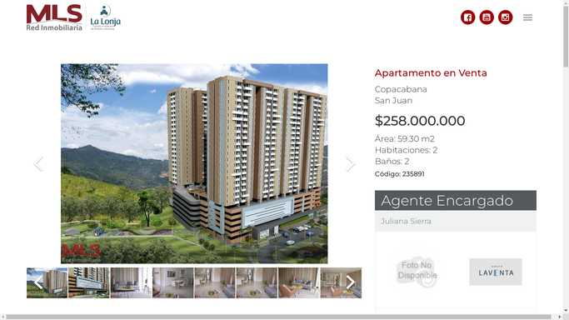
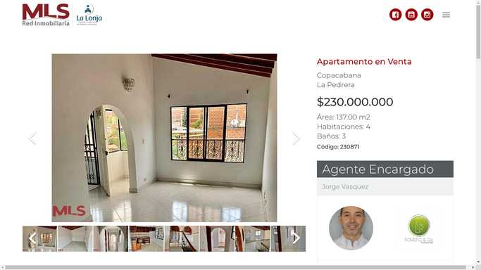


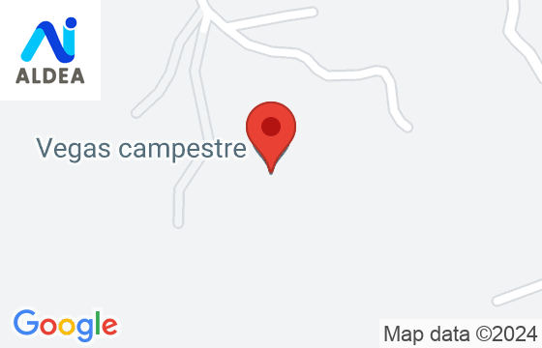

ID | SitioWeb | Barrio | Estrato | Area [m2] | Precio [COP] | Parqueaderos | Baños | Habitaciones | Ciudad | Precio m2 [COP] | Fecha de Acceso
1 | https://www.fincaraiz.com.co/inmueble/apartamento-en-venta/san-juan/copacabana/7560999 | san juan | 3 | 76 | 245000000 | 1 | 2 | 3 | Copacabana | 3223684.2105 | 2022-09-17
2 | https://www.metrocuadrado.com/inmueble/venta-apartamento-copacabana-la-maria-3-habitaciones-2-banos-1-garajes/10310-M3870825 | San Juan |  | 76 | 245000000 | 1 | 2 | 3 | Copacabana | 3223684.2105 | 2022-11-12
3 | https://www.metrocuadrado.com/inmueble/venta-apartamento-copacabana-san-francisco-3-habitaciones-2-banos-1-garajes/2895-M3377788 | Simon Bolivar |  | 80 | 258000000 | 1 | 2 | 3 | Copacabana | 3225000 | 2022-11-12
4 | https://www.metrocuadrado.com/inmueble/venta-apartamento-copacabana-fatima-3-habitaciones-2-banos/2895-M3108672 | Fatima |  | 61 | 200000000 | 0 | 2 | 3 | Copacabana | 3278688.5246 | 2022-11-05
5 | https://www.fincaraiz.com.co/inmueble/apartamento-en-venta/san-juan/copacabana/6169409 | san juan | 3 | 80 | 240000000 | 1 | 2 | 3 | Copacabana | 3000000 | 2022-11-05
6 | https://www.fincaraiz.com.co/inmueble/apartamento-en-venta/cristo-rey/copacabana/7698223 | Cristo Rey | 3 | 40 | 120000000 | 0 | 1 | 3 | Copacabana | 3000000 | 2022-11-12
7 | https://www.redinmobiliariamls.com/copacabana/cristo-rey/1/235123 | Cristo Rey |  | 69.21 | 235000000 | 1 | 2 | 3 | Copacabana | 3395463.0834 | 2022-09-25
8 | https://www.fincaraiz.com.co/inmueble/apartamento-en-venta/miraflores/copacabana/7512170 | miraflores | 2 | 69 | 250000000 | 1 | 2 | 3 | Copacabana | 3623188.4058 | 2022-09-17
9 | https://www.metrocuadrado.com/inmueble/venta-apartamento-copacabana-san-francisco-3-habitaciones-2-banos/2895-M3172231 | Fatima |  | 73 | 270000000 | 0 | 2 | 3 | Copacabana | 3698630.137 | 2022-10-30
10 | https://www.metrocuadrado.com/inmueble/venta-apartamento-copacabana-cristo-rey-3-habitaciones-2-banos-1-garajes/14557-M3505792 | Cristo Rey |  | 69 | 170000000 | 1 | 2 | 3 | Copacabana | 2463768.1159 | 2022-10-30
11 | https://www.metrocuadrado.com/inmueble/venta-apartamento-copacabana-fatima-3-habitaciones-2-banos-1-garajes/3267-M3866469 | Fatima |  | 73 | 285000000 | 1 | 2 | 3 | Copacabana | 3904109.589 | 2022-11-12
12 | https://www.metrocuadrado.com/inmueble/venta-apartamento-copacabana-fatima-3-habitaciones-2-banos-1-garajes/3267-M3866468 | Fatima |  | 64.5 | 255000000 | 1 | 2 | 3 | Copacabana | 3953488.3721 | 2022-11-12
13 | https://www.metrocuadrado.com/inmueble/venta-apartamento-copacabana-ub.-reserva-de-san-juan-3-habitaciones-2-banos-1-garajes/2895-M3377011 | San Juan |  | 60 | 139050000 | 1 | 2 | 3 | Copacabana | 2317500 | 2022-11-05
14 | https://www.metrocuadrado.com/inmueble/venta-apartamento-copacabana-ub.-reserva-de-san-juan-3-habitaciones-2-banos-1-garajes/2895-M3377019 | San Juan |  | 60 | 139050000 | 1 | 2 | 3 | Copacabana | 2317500 | 2022-11-05
15 | https://www.fincaraiz.com.co/inmueble/apartamento-en-venta/via-machado/copacabana/6025945 | VIA MACHADO | 4 | 68 | 280000000 | 1 | 2 | 3 | Copacabana | 4117647.0588 | 2022-09-17
16 | https://www.metrocuadrado.com/inmueble/venta-apartamento-copacabana-ub.-reserva-de-san-juan-3-habitaciones-2-banos-1-garajes/2895-M3377373 | San Juan |  | 68 | 150000000 | 1 | 2 | 3 | Copacabana | 2205882.3529 | 2022-11-12
17 | https://www.metrocuadrado.com/inmueble/venta-apartamento-copacabana-ub.-reserva-de-san-juan-3-habitaciones-2-banos-1-garajes/2895-M3377380 | San Juan |  | 68 | 150000000 | 1 | 2 | 3 | Copacabana | 2205882.3529 | 2022-11-12
18 | https://www.metrocuadrado.com/inmueble/venta-apartamento-copacabana-san-juan-de-la-tasajera-3-habitaciones-2-banos-1-garajes/14925-M3833341 | San Juan |  | 70 | 298000000 | 1 | 2 | 3 | Copacabana | 4257142.8571 | 2022-10-30
19 | https://www.redinmobiliariamls.com/copacabana/san-juan/1/235891 | San Juan |  | 59.3 | 258000000 | 1 | 2 | 2 | Copacabana | 4350758.8533 | 2022-11-12
20 | https://www.redinmobiliariamls.com/copacabana/la-pedrera/1/230871 | La Pedrera |  | 137 | 230000000 | 0 | 3 | 4 | Copacabana | 1678832.1168 | 2022-11-12

